Welkom
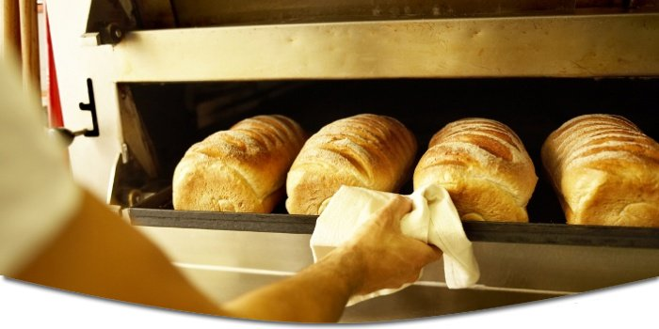



 |  | Bestellen bij Uw Echte Bakker
De Echte Bakker
Bakkerstraat 1 |  | Wanneer u uw bestelling doorgeeft voor 17:00 uur dan zorgen wij ervoor
1010 AA, Aalten |  | dat deze de volgende dag voor u klaar staat.
Tel: 012-3456789
www.eenvoudigtebestellen.nl

Totaal: | € 0.00 | Uw gegevens

 |  | Factuuradres

 |  | Naam

 |  | Adres

 |  | Postcode

 |  | Woonplaats

 |  | Contactinformatie

 |  | Telefoonnummer

 |  | E-mailadres

 |  | Overig

 |  | BTW bon | Ja

 |  | Datum (dd-mm-jjjj)

 |  | en tijd (uu:mm)

Brood
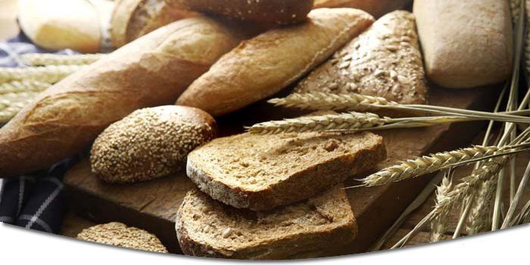

Vers gebakken broden van Uw Echte Bakker

De onderstaande prijzen zijn van gesneden broden.

Broden | 800 gr. | aantal | 400 gr. | aantal | totaal
Bruin van de molen | € 2.40 |  | € 1.23 |  | -
Gildekorn | € 2.85 |  | € 1.45 |  | -
Gildemais | € 2.70 |  | € 1.38 |  | -
Grof Volkoren | € 2.40 |  | € 1.23 |  | -
Limburgs mooiste | € 2.70 |  | € 1.38 |  | -
Meergranen | € 2.45 |  | € 1.26 |  | -
Muntbrood | € 2.55 |  | € 1.31 |  | -
Omega licht | € 2.60 |  | € 1.33 |  | -
Pompoenbrood(donker of licht) | € 2.70 |  | € 1.38 |  | -
Prohart | € 2.60 |  | € 1.33 |  | -
Tarwe | € 2.25 |  | € 1.15 |  | -
Tarwe casino/knip/lampion/vloer | € 2.30 |  | € 1.18 |  | -
Tarwe lampion sesam | € 2.40 |  | € 1.23 |  | -
Tarwe vloer sesam | € 2.40 |  | € 1.23 |  | -
Tarwe vloer maanzaad | € 2.40 |  | € 1.23 |  | -
Tarwe vloer tijger | € 2.40 |  | € 1.23 |  | -
Spelt |  |  | € 1.72 |  | -
Nieuwe Spelt | € 2.80 |  | € 1.41 |  | -
Vikorn | € 2.55 |  | € 1.31 |  | -
Vollerkoren | € 2.45 |  | € 1.26 |  | -
Volkoren | € 2.40 |  | € 1.23 |  | -
Waldcorn | € 2.60 |  | € 1.33 |  | -
Waldcorn Vital | € 2.60 |  | € 1.33 |  | -
Wit | € 2.25 |  | € 1.15 |  | -
Wit casino/knip/lampion/vloer | € 2.30 |  | € 1.18 |  | -
Wit vloer sesam | € 2.40 |  | € 1.23 |  | -
Wit vloer maanzaad | € 2.40 |  | € 1.23 |  | -
Wit vloer tijger | € 2.40 |  | € 1.23 |  | -

Taart en Gebak
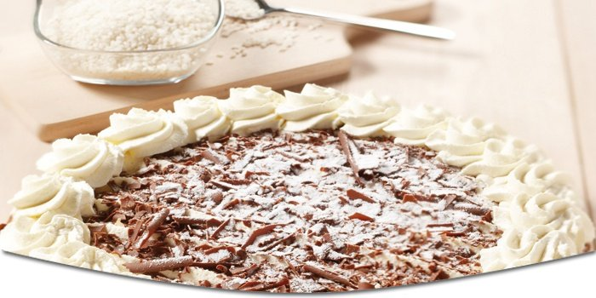

Heerlijk gebak en taarten van Uw Echte Bakker

Bij een verjaardag, jubileum of een andere feestelijke gelegenheid mag een taart niet ontbreken. U vindt bij
ons diverse soorten taarten.

Taarten (12 personen) |  | aantal | Per Punt | aantal | totaal
Appeltaart | € 19.80 |  | € 1.23 |  | -
Chipolata | € 16.85 |  | € 1.45 |  | -
Duotaart | € 16.85 |  | € 1.38 |  | -
Slagroomtaart | € 15.10 |  | € 1.23 |  | -
Boomstam aardbeien slagroom | € 12.95 |  | € 1.38 |  | -
Mokka-slagroomtaart | € 15.95 |  | € 1.26 |  | -
Kwarktaart | € 14.95 |  | € 1.31 |  | -
Vlaai diverse vruchtjes | € 13.20 |  | € 1.33 |  | -

Kleine taartjes (6 personen)
Hoftaartje | € 10.25 |  |  |  | -
Appeltaartje | € 5.95 |  |  |  | -
Vruchtenkwark-yoghurttaartje | € 5.95 |  |  |  | -
Slagroomtaartje | € 5.50 |  |  |  | -
Vruchtentaartje | € 5.50 |  |  |  | -

Snitjes
Advocaatsnitt | € 5.95 |  |  |  | -
Slagroomsnitt | € 5.95 |  |  |  | -
Hazelnootsnitt | € 5.95 |  |  |  | -
Sherry schnitt | € 5.95 |  |  |  | -

Sloffen
Aardbeienslof | € 6.50 |  |  |  | -
Vruchtenslof | € 6.50 |  |  |  | -
Appelslof | € 6.50 |  |  |  | -
Caramelslof | € 6.95 |  |  |  | -
Seizoensbavaroise | € 7.25 |  |  |  | -

